Suite de pruebas
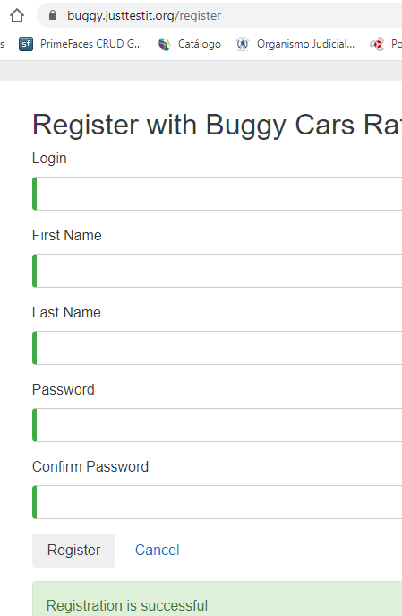
SUITE DE PRUEBAS - [ NOMBRE DE LA APLICACIÓN] |  |  |  |  |  |  |  |  | OK
No | Caso de prueba | Prioridad | Precondiciones | Datos de entrada | Pasos | Resultados Esperado | Resultado Obtenido | Estado prueba | FALLO
AREA FUNCIONAL: REGISTRO DE USUARIO
1 | Registrar un nuevo usuario llenando todos los campos exitosamente | Alta | -Tener instalado un navegador - Tener conexion a internet | Juan2022, Juan Carlos, Bergman Villarroel, Tester#12 | - 1. abrir la pagina https://buggy.justtestit.org/ -2. Click en la opcion "Register" boton superior parte izq. - 3. Ingresar los datos de entrada -4. Click en el boton "Register" | El usuario es registrado exitosamente |  | OK
2 | Registrar un nuevo usuario con campo nombre vacio (un espacio) | Alta | -Tener instalado un navegador - Tener conexion a internet | Pepe001, espacio , espacio Hola123# | - 1. abrir la pagina https://buggy.justtestit.org/ -2. Click en la opcion "Register" boton superior parte izq. - 3. Ingresar los datos de entrada, con campo Fist Name vacio -4. Click en el boton "Register" | Que no permita el registro con campos vacios | 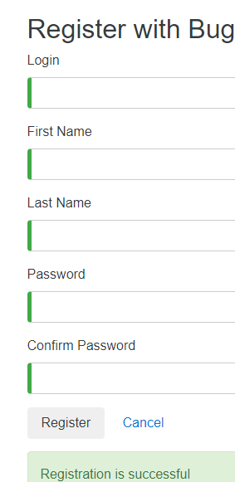 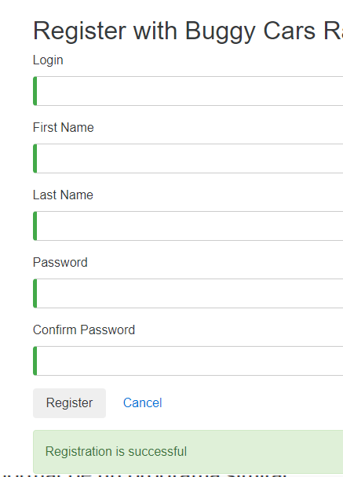 | FALLO
3 | Registrar un nuevo usuario con un password de 4 caracteres | Media | -Tener instalado un navegador - Tener conexion a internet | jorge123, jorge , perez hola | - 1. abrir la pagina https://buggy.justtestit.org/ -2. Click en la opcion "Register" boton superior parte izq. - 3. Ingresar los mimos datos de entrada, -4. Click en el boton "Register" | Que no permita un pwd de 4 caracteres | 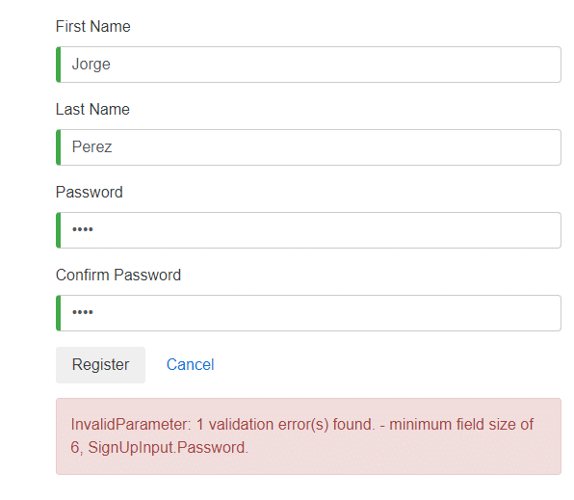 | OK
4 | Tratar de registrarse de nuevo | Alta | -Tener instalado un navegador - Tener conexion a internet | josefer, José,Alfaro,Josefer/98 | - 1. abrir la pagina https://buggy.justtestit.org/ -2. Click en la opcion "Register" boton superior parte izq. - 3. Ingresar los datos de entrada, con campo Fist Name vacio -4. Click en el boton "Register" | Que no deberia registrarse de nuevo con los mismo datos | 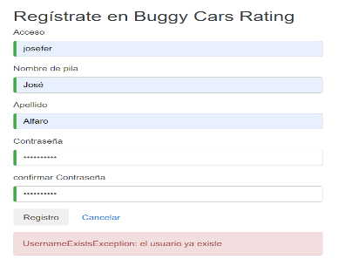 | OK
5 | Actualizar el nombre, apellido, dirección, teléfono y hobby | Media | -Tener instalado un navegador - Tener conexion a internet | José Fernando, Alfaro, Zona san matias, 73329827, video juegos | 1. abrir la pagina https://buggy.justtestit.org/ -2. Rellenanar los campos de entrada para login - 3. Click en el boton login -4. Click en el boton "Profile"-5.llenar los campos de firstname, lastname,age,address,phone,hobby -6.Click en "save" | se tendran que actualizar los datos. | 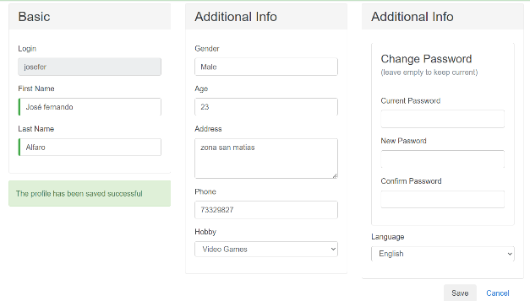 | OK
6 | Verificar si la opcion de votacion esta disponible para los que accedieron con su cuenta | alta | -Tener instalado un navegador - Tener conexion a internet | josefer, Josefer/98 | 1. abrir la pagina https://buggy.justtestit.org/ -2. logearse 3.escoger categoria a la cual votar 4.click en votar | se tendra que registrar la votacion |  | OK
7 | Verificar si la opcion de votacion esta disponible para los que accedieron con sin una cuenta creada | alta | -Tener instalado un navegador - Tener conexion a internet |  | 1. abrir la pagina https://buggy.justtestit.org/ 2.escoger la categoria a la cual votar. 4.Click en votar | No se tendria que poder votar |  | OK
8 | Verificar si un usuario puede votar solo una vez en cada categoria | Media | -Tener instalado un navegador - Tener conexion a internet | josefer, Josefer/98 | 1. abrir la pagina https://buggy.justtestit.org/ -2. logearse 3.escoger categoria a la cual votar 4.click en votar | No se tendria que poder votar 2 veces en la misma categorai |  | OK
9 | Verificar si puede dejar un cometario al momento de votar | Media | -Tener instalado un navegador - Tener conexion a internet | josefer, Josefer/98 | 1. abrir la pagina https://buggy.justtestit.org/ -2. logearse 3.escoger categoria a la cual votar 4.cometar 5.click en votar | se tendria que registrar el voto mas el comentario |  | OK
10 | Verificar si se incrementa la votacion | media | -Tener instalado un navegador - Tener conexion a internet | josefer, Josefer/98 | 1. abrir la pagina https://buggy.justtestit.org/ -2. logearse 3.escoger categoria a la cual votar 4.cometar 5.click en votar | ver si los votos se incrementaron |  | OK
AREA FUNCIONAL :YYYYYY

AREA FUNCIONAL : VOTAR POR AUTOS

AREA FUNCIONAL :
1

